časť č. 22
 |  |  |  |  |  | Príloha č. 3 Kúpnej zmluvy – Opis predmetu zákazky pre časť č.22

OPIS PREDMETU ZÁKAZKY

Verejný obstarávateľ: Fakultná nemocnica s poliklinikou F. D. Roosevelta Banská Bystrica, Nám. L. Svobodu 1, 975 17 Banská Bystrica

Predmet zákazky: Chirurgické sety vrátane súvisiacich služieb

Predmetom zákazky sú: Chirurgické sety vrátane súvisiacich služieb nevyhnutné k operatíve Oddelenia centrálnych operačných sál a centrálnej sterilizácie a Oddelenia zákrokových sál a robotickej chirurgie Fakultnej nemocnice s poliklinikou F. D. Roosevelta Banská Bystrica

Časť č. 22: Sada spinálneho retraktora určená k operáciám lumbálnej chrbtice vrátane súvisiacich služieb (1 kompletný set)

Súčasťou predmetu zákazky je: - označenie chirurgických nástrojov číslom setu podľa požiadavky verejného obstarávateľa, - označenie kontajnerov podľa požiadavky verejného obstarávateľa, - dodanie tovarov na určené miesto, - protokolárne prevzatie a odovzdanie tovarov, - odovzdanie dokumentácie, - odborné zaškolenie obsluhy - komplexný záručný servis po dobu minimálne 24 mesiacov

Predmet zákazky musí byť NOVÝ, NEPOUŽÍVANÝ, NEREPASOVANÝ, V ORIGINÁLOM BALENÍ s MINIMÁLNYMI TECHNICKO-MEDICÍNSKYMI a FUNKČNÝMI PARAMETRAMI uvedenými verejným obstarávateľom.

Požadujeme dodanie predmetu zákazky, ktorý je schválený na dovoz a predaj v Slovenskej republike resp. v rámci Európskej únie a bude vyhovovať platným medzinárodným normám, STN, všeobecne záväzným právnym predpisom, a ktorý má pridelený platný ŠUKL, kód ak je to relevantné.

Ponúkaný predmet zákazky musí spĺňať zadefinovanú špecifikáciu. Verejný obstarávateľ umožňuje ak by v špecifikácii predmetu zákazky, súhrn niektorých z uvedených parametrov alebo rozpätie parametrov identifikoval výrobok konkrétneho výrobcu, možnosť predložiť v ponuke ekvivalent pod podmienkou, že taký predmet zákazky bude spĺňať požiadavky na úžitkové, prevádzkové a funkčné charakteristiky, ktoré sú nevyhnutné na zabezpečenie účelu, na ktoré je predmet zákazky určený. Dôkazné bremeno identifikácie výrobku konkrétneho výrobcu a splnenie úžitkovej, prevádzkovej a funkčnej charakteristiky je na strane uchádzača.

Verejný obstarávateľ si vyhradzuje právo vyžiadať od uchádzača predloženie 3 ks bezplatných vzoriek nástrojov, uvedených pod tabuľkou s požadovanou špecifikáciou za danú časť, za účelom overenia splnenia požadovaných minimálnych technicko-medicínskych a funkčných parametrov predmetu zákazky.

Požadovaná technická a funkčná špecifikácia:

Predmet zákazky musí spĺňať minimálne technické a funkčné parametre v nižšie požadovanej špecifikácií:

Časť č. 22: Sada spinálneho retraktora určená k operáciám lumbálnej chrbtice vrátane súvisiacich služieb (1 kompletný set) |  |  |  |  |  |  |  |  | Požadujeme uviesť, či požiadavku spĺňa áno/nie, resp. uviesť konkrétny parameter
Ponúkaný predmet zákazky musí byť nový, nepoužívaný, nerepasovaný v originálnom balení.
Komplexný záručný servis po dobu minimálne 24 mesiacov
I. | Technická špecifikácia chirurgických nástrojov |  |  |  |  |  |  |  | Požadujeme uviesť, či požiadavku spĺňa áno/nie, resp. uviesť konkrétny parameter
Nástroje musia byť určené určené pre opakované použitie.
Nástroje musia byť uspôsobené viacnásobnej sterilizácii pri zachovaní požadovaných vlastností.
Nástroje musia byť vyrobené z nehrdzavejúcej ocele určenej na výrobu chirurgických nástrojov a spĺňajúcej optimálne parametre požadované od chirurgických nástrojov: pevnosť, pružnosť, tvrdosť, ostrosť a maximálna odolnosť proti korózii.
Každý nástroj bude označený číslom setu podľa požiadavky verejného obstarávateľa. Požadované označenie nástrojov: - nástroje 1. kompletného setu budú označené 59
Číselné označenie nástrojov bude umiestnené na viditeľnom mieste a bude mať veľkosť min. 3 mm, aby bolo viditeľné voľným okom.
P.č. | Chirurgický nástroj | Merná jednotka | Min | Max | Presne | Počet MJ/kusov celkom (v 1 sete) | Obchodný názov ponúkanej položky predmetu zákazky | Výrobca ponúkanej položky predmetu zákazky | Požadujeme uviesť, či požiadavku spĺňa áno/nie, resp. uviesť konkrétny parameter
1. | Keramický retraktor v tvare spekula, na mikro disektómiu, čierny, viď. ilustračné foto | ks |  |  |  | 1
 | hlbka spekula | mm |  |  | 40
2. | Keramický retraktor v tvare spekula,na mikro disektómiu, čierny, viď. ilustračné foto | ks |  |  |  | 1
 | hlbka spekula | mm |  |  | 45
3. | Keramický retraktor v tvare spekula,na mikro disektómiu, čierny, viď. ilustračné foto | ks |  |  |  | 1
 | hlbka spekula | mm |  |  | 50
4. | Keramický retraktor v tvare spekula,na mikro disektómiu, čierny, viď. ilustračné foto | ks |  |  |  | 1
 | hlbka spekula | mm |  |  | 55
5. | Keramický retraktor v tvare spekula,na mikro disektómiu, čierny viď. ilustračné foto | ks |  |  |  | 1
 | hlbka spekula | mm |  |  | 60
6. | Keramický retraktor v tvare spekula,na mikro disektómiu, čierny viď. ilustračné foto | ks |  |  |  | 1
 | hlbka spekula | mm |  |  | 65
7. | Keramický retraktor v tvare spekula,na mikro disektómiu, čierny viď. ilustračné foto | ks |  |  |  | 1
 | hlbka spekula | mm |  |  | 70
8. | Keramický retraktor v tvare spekula,na mikro disektómiu, čierny viď. ilustračné foto | ks |  |  |  | 1
 | hlbka spekula | mm |  |  | 75
9. | Keramický retraktor v tvare spekula,na mikro disektómiu, čierny viď. ilustračné foto | ks |  |  |  | 1
 | hlbka spekula | mm |  |  | 85
10. | Keramický retraktor s dvoma ramenami, čierny viď. ilustračné foto | ks |  |  |  | 1
11. | Keramická lopatka čierna viď. ilustračné foto | ks |  |  |  | 1
 | šírka | mm | 15
 | dĺžka | mm | 35
12. | Keramická lopatka čierna viď. ilustračné foto | ks |  |  |  | 1
 | šírka | mm | 15
 | dĺžka | mm | 40
13. | Keramická lopatka čierna viď. ilustračné foto | ks |  |  |  | 1
 | šírka | mm | 15
 | dĺžka | mm | 45
14. | Keramická lopatka čierna viď. ilustračné foto | ks |  |  |  | 1
 | šírka | mm | 15
 | dĺžka | mm | 50
15. | Keramická lopatka čierna viď. ilustračné foto | ks |  |  |  | 1
 | šírka | mm | 15
 | dĺžka | mm | 55
16. | Keramická lopatka čierna viď. ilustračné foto | ks |  |  |  | 1
 | šírka | mm | 15
 | dĺžka | mm | 60
17. | Keramická lopatka čierna viď. ilustračné foto | ks |  |  |  | 1
 | šírka | mm | 15
 | dĺžka | mm | 65
18. | Keramická lopatka čierna viď. ilustračné foto | ks |  |  |  | 1
 | šírka | mm | 15
 | dĺžka | mm | 70
19. | Keramická lopatka čierna viď. ilustračné foto | ks |  |  |  | 1
 | šírka | mm | 15
 | dĺžka | mm | 75
20. | Keramická lopatka čierna viď. ilustračné foto | ks |  |  |  | 1
 | šírka | mm | 15
 | dĺžka | mm | 85
21. | Pinzeta na výmenu lopatiek viď. ilustračné foto | ks | 1 |  |  | 1
 | dĺžka | cm | 11.5

II. | Technická špecifikácia kontajnerov |  |  |  |  |  |  |  | Požadujeme uviesť, či požiadavku spĺňa áno/nie, resp. uviesť konkrétny parameter
Materiál vane a veka sterilizačného kontajnera: eloxovaný hliník určený výhradne pre parnú sterilizáciu
Sito neprepletané, vypaľované laserom
Kontajner vybavený aktívnym systémom zabraňujúcim prítomnosti kondenzátu po sterilizačnom cykle vrátanie sušenia (odtokový ventil vo vani kontajnera)
Flexibilný identifikačný systém, možnosť výmeny identifikačných štítkov a čelných dosiek, min. 10 farebných prevedení
Otváranie a zatváranie kontajnera umiestnené priamo v hornej časti veka
Integrované úchyty kontajnera priamo v otváracom mechanizme
Veko vybavené integrovaným držiakom pre jednorazové papierové filtre s možnosťou procesnej indikácie sterilizácie
Možnosť stohovania kontajnerov bez neprimeraného namáhania veka
Stabilita stohovaných kontajnerov musí zodpovedať EN868 resp. ekvivalent
Kontajner musí byť označený identifikačným štítkom umiestneným na kontajneri s popisom v slovenskom jazyku podľa požiadavky verejného obstarávateľa.
Požadovaný popis na identifikačnom štítku: - nepožaduje sa
Kontajner musí byť označený 2D Datamatrix resp. ekvivalent gravírovaním laserom (podľa EN9132 resp. ekvivalent), veľkosť min. 2,5x2,5 mm
Kontajner vhodný pre mytie v umývacom automate s termickou dezinfekciou 93 stupňov
P.č. | Kontajner veľkosti 1/1 na vloženie setu na sterilizáciu, ktorý musí pozostávať z: | Merná jednotka | Min | Max | Presne | Počet MJ/kusov celkom (v 1 sete) | Obchodný názov ponúkanej položky predmetu zákazky | Výrobca ponúkanej položky predmetu zákazky | Požadujeme uviesť, či požiadavku spĺňa áno/nie, resp. uviesť konkrétny parameter
22. | Kontajnerová vaňa s odtokom 1/1 | ks |  |  |  | 1
 | Výška | mm | 135
23. | Kontajnerové veko 1/1 strieborné | ks |  |  |  | 1
24. | Sterilizačné sito | ks |  |  |  | 1
 | Výška sita | mm | 90 | 105
25. | Silikónová podložka 1/1 | ks |  |  |  | 1
26. | Chránič filtra | ks |  |  |  | 1
27. | Modrý štítok | ks |  |  |  | 2
28. | Adaptér na štítok | ks |  |  |  | 1
29. | Tag modrý | ks |  |  |  | 2

Verejný obstarávateľ si vyhradzuje právo vyžiadať od uchádzača predloženie bezplatných vzoriek nástrojov za účelom overenia splnenia požadovaných minimálnych technicko-medicínskych a funkčných parametrov predmetu zákazky a to v počte 1 ks pre položky:
P.č. | Názov položky
 | nepožaduje sa
 | nepožaduje sa
 | nepožaduje sa

ILUSTRAČNÉ FOTO

Položka č. 1 až č. 9

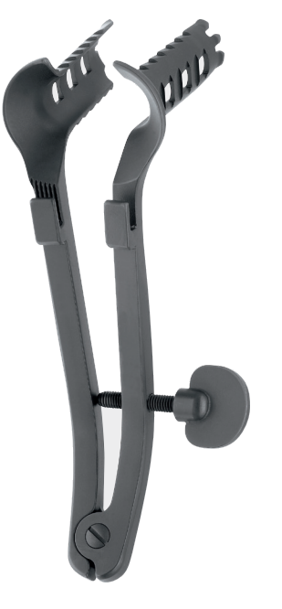

Položka č. 10

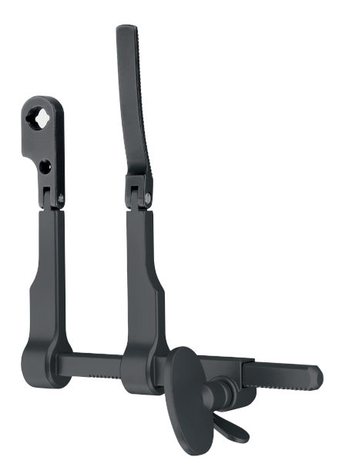

Položka č. 11 až č. 20

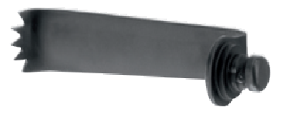

Položka č. 21

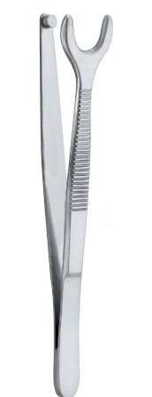

Obchodné meno uchádzača: |  |  | ......................................... |  |  |  | (doplní uchádzač)
Sídlo alebo miesto podnikania uchádzača: |  |  | ......................................... |  |  |  | (doplní uchádzač)
IČO uchádzača: |  |  | ......................................... |  |  |  | (doplní uchádzač)

V: ...................................................., dňa : ....................................

 |  |  | ...........................................................................
 |  |  | meno a priezvisko štatutárneho zástupcu
 |  |  | podpis a pečiatka uchádzača

